P39
Ständige ausländische Wohnbevölkerung: die zahlenmässig grössten Staatsangehörigkeiten |  |  | Ständige ausländische Wohnbevölkerung: die zahlenmässig grössten Staatsangehörigkeiten
2002-2018 (Jahresendbestände) |  |  | 2002-2018 (Jahresendbestände)
Kanton St.Gallen |  |  | Kanton St.Gallen
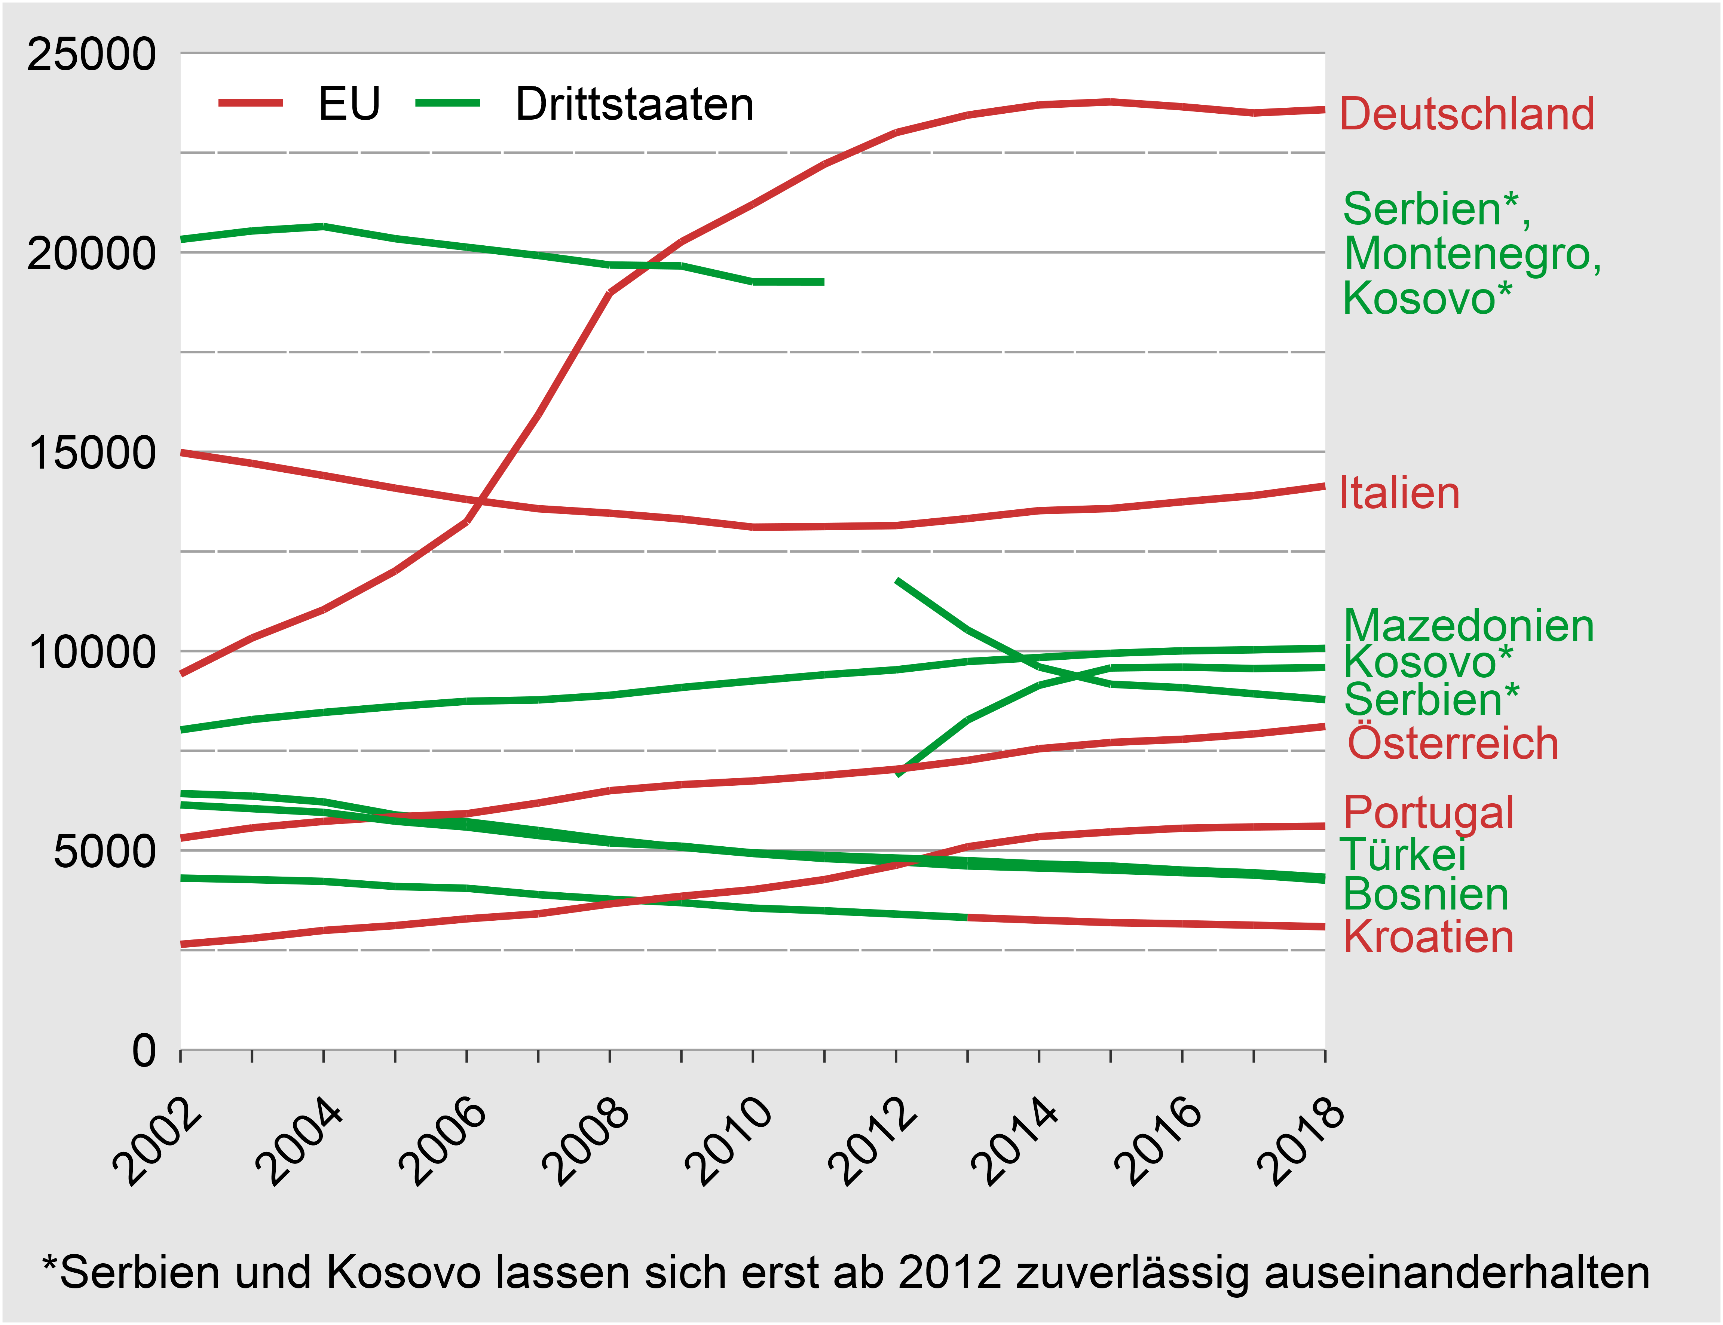

 |  |  |  | EU27 |  |  |  |  | Drittstaaten
 |  |  |  | Deutsch- land | Italien | Öster- reich | Portugal | Kroatien | Serbien, Montenegro, Kosovo* | Serbien* | Maze- donien | Kosovo* | Türkei | Bosnien & Herzego- wina | Kroatien
 |  |  | 2002 | 9,423 | 14,981 | 5,311 | 2,646 |  | 20,324 |  | 8,024 |  | 6,144 | 6,428 | 4,308
 |  |  | 2003 | 10,329 | 14,708 | 5,567 | 2,796 |  | 20,538 |  | 8,284 |  | 6,049 | 6,365 | 4,270
 |  |  | 2004 | 11,039 | 14,403 | 5,731 | 2,995 |  | 20,648 |  | 8,463 |  | 5,956 | 6,218 | 4,225
 |  |  | 2005 | 12,009 | 14,087 | 5,846 | 3,117 |  | 20,343 |  | 8,613 |  | 5,735 | 5,893 | 4,098
 |  |  | 2006 | 13,245 | 13,803 | 5,922 | 3,286 |  | 20,130 |  | 8,742 |  | 5,587 | 5,721 | 4,053
 |  |  | 2007 | 15,924 | 13,571 | 6,191 | 3,412 |  | 19,921 |  | 8,776 |  | 5,375 | 5,503 | 3,893
 |  |  | 2008 | 18,983 | 13,459 | 6,500 | 3,660 |  | 19,683 |  | 8,893 |  | 5,189 | 5,269 | 3,779
 |  |  | 2009 | 20,264 | 13,313 | 6,651 | 3,853 |  | 19,660 |  | 9,088 |  | 5,108 | 5,080 | 3,692
 |  |  | 2010 | 21,204 | 13,109 | 6,744 | 4,019 |  | 19,260 |  | 9,252 |  | 4,940 | 4,925 | 3,555
 |  |  | 2011 | 22,211 | 13,123 | 6,882 | 4,271 |  | 19,258 |  | 9,407 |  | 4,875 | 4,799 | 3,488
 |  |  | 2012 | 23,002 | 13,148 | 7,037 | 4,629 |  |  | 11,788 | 9,531 | 6,888 | 4,778 | 4,718 | 3,405
 |  |  | 2013 | 23,442 | 13,324 | 7,260 | 5,093 | 3,319 |  | 10,530 | 9,738 | 8,271 | 4,746 | 4,613
 |  |  | 2014 | 23,698 | 13,522 | 7,552 | 5,348 | 3,253 |  | 9,602 | 9,840 | 9,142 | 4,663 | 4,561
 |  |  | 2015 | 23,774 | 13,576 | 7,709 | 5,466 | 3,192 |  | 9,170 | 9,946 | 9,578 | 4,612 | 4,508
Quelle: Staatsekretariat für Migration: Zemis |  | © FfS-SG / P39 | 2016 | 23,651 | 13,745 | 7,789 | 5,558 | 3,161 |  | 9,083 | 10,007 | 9,599 | 4,509 | 4,445
 |  |  | 2017 | 23,495 | 13,901 | 7,924 | 5,591 | 3,126 |  | 8,930 | 10,033 | 9,563 | 4,441 | 4,383
 |  |  | 2018 | 23,580 | 14,139 | 8,110 | 5,610 | 3,088 |  | 8,784 | 10,071 | 9,589 | 4,330 | 4,256
 |  |  | * Serbien und Kosovo lassen sich erst ab 2012 zuverlässig auseinanderhalten
Die Personen mit deutschem Pass bilden seit zehn Jahren die grösste im Kanton St.Gallen ständig niedergelassene Gruppe ausländischer Staatsangehöriger. Nach einer starken Wachstumsphase bis 2012, ist ihre Zahl in etwa konstant. Der Rückgang von Personen mit Staatsangehörigkeit Türkei, Kroatien und Bosnien hat sich auch 2018 fortgesetzt. Weiter zugenommen hat der Bestand italienischer, österreichischer, portugiesischer und mazedonischer Staatsangehöriger. Die Zunahme bei Staatsangehörigen aus dem Kosovo in den Jahren 2012 - 2015 ist grösstenteils darauf zurückzuführen, dass sich bereits im Kanton ansässige ehemals serbische Staatsangehörige neu unter kosovarischer Staatsangehörigkeit haben eintragen lassen. Entsprechend spiegelbildlich ist in diesem Zeitraum die Abnahme bei den serbischen Staatsangehörigen.
Bedeutung des Indikators
Die ständige ausländische Bevölkerung umfasst den Personenkreis, der mit einer längerfristigen Perspektive in einer Gebietseinheit Hauptwohnsitz genommen hat.
Berechnung der Indikators
Zur ständigen ausländischen Wohnbevölkerung werden gezählt: • ausländische Staatsangehörige mit einer Aufenthalts- oder Niederlassungsbewilligung für mindestens zwölf Monate (Ausweis B oder C oder Ci [erwerbstätige Angehörige von internationalen Funktionären und Diplomaten]) • ausländische Staatsangehörige mit einer Kurzaufenthaltsbewilligung (Ausweis L) für eine kumulierte Aufenthaltsdauer von mindestens zwölf Monaten Die Staatengruppierung der EU richtet sich nach dem Inkrafttreten des Personenfreizügigkeitsabkommens. Zu Details hierzu gelangen Sie über den untenstehenden Link.
Unterteilung der EU gemäss Einführung der Personenfreizügigkeit
Nächste Aktualisierung bis spätestens: | 2020-01-31

